Formatação 1
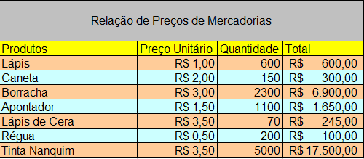
Relação de Preços de Mercadorias
Produtos | Preço Unitário | Quantidade | Total
Lápis | 1 | 600 | R$ 600.00
Caneta | 2 | 150 | R$ 300.00
Borracha | 3 | 2300 | R$ 6,900.00
Apontador | 1.5 | 1100 | R$ 1,650.00
Lápis de Cera | 3.5 | 70 | R$ 245.00
Régua | 0.5 | 200 | R$ 100.00
Tinta Nanquim | 3.5 | 5000 | R$ 17,500.00

Formatação 2
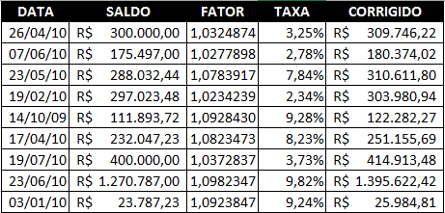
DATA | SALDO | FATOR | TAXA | CORRIGIDO
2010-04-26 | R$ 300,000.00 | 1.032487 | 3.25% | R$ 309,746.22
2010-06-07 | R$ 175,497.00 | 1.027789783 | 2.78% | R$ 180,374.02
2010-05-23 | R$ 288,032.44 | 1.07839173 | 7.84% | R$ 310,611.80
2010-02-19 | R$ 297,023.48 | 1.02342394 | 2.34% | R$ 303,980.94
2009-10-14 | R$ 111,893.72 | 1.0928429847 | 9.28% | R$ 122,282.27
2010-04-17 | R$ 232,047.23 | 1.082347284 | 8.23% | R$ 251,155.69
2010-07-19 | R$ 400,000.00 | 1.03728371 | 3.73% | R$ 414,913.48
2010-06-23 | R$ 1,270,787.00 | 1.0982347284 | 9.82% | R$ 1,395,622.42
2010-01-03 | R$ 23,787.23 | 1.092384724 | 9.24% | R$ 25,984.81

Formatação 3
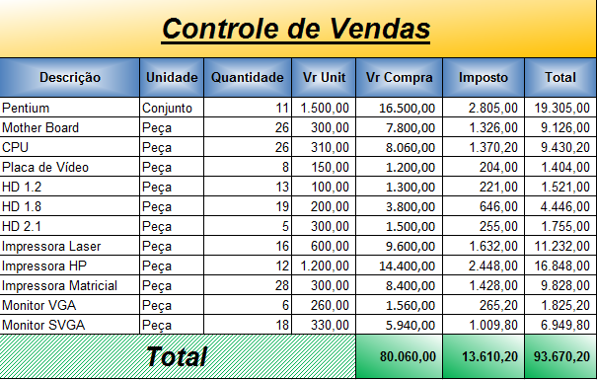
Controle de Vendas
Descrição | Unidade | Quantidade | Vr Unit | Vr Compra | Imposto | Total
Pentium | Conjunto | 11 | 1,500.00 | 16,500.00 | 2,805.00 | 19,305.00
Mother Board | Peça | 26 | 300.00 | 7,800.00 | 1,326.00 | 9,126.00
CPU | Peça | 26 | 310.00 | 8,060.00 | 1,370.00 | 9,430.00
Placa de Vídeo | Peça | 8 | 150.00 | 1,200.00 | 204.00 | 1,404.00
HD 1.2 | Peça | 13 | 100.00 | 1,300.00 | 221.00 | 1,521.00
HD 1.8 | Peça | 19 | 200.00 | 3,800.00 | 646.00 | 4,446.00
HD 2.1 | Peça | 5 | 300.00 | 1,500.00 | 255.00 | 1,755.00
Impressora Laser | Peça | 16 | 600.00 | 9,600.00 | 1,632.00 | 11,232.00
Impressora HP | Peça | 12 | 1,200.00 | 14,400.00 | 2,448.00 | 16,848.00
Impressora Matricial | Peça | 28 | 300.00 | 8,400.00 | 1,428.00 | 9,828.00
Monitor VGA | Peça | 6 | 260.00 | 1,560.00 | 265.00 | 1,825.00
Monitor SVGA | Peça | 18 | 330.00 | 5,940.00 | 1,009.80 | 6,949.80
Total |  |  |  | 80060.00 | 13609.80 | 93669.80

